El Tío Tech
 | Cómo restar porcentajes en Excel
Curso de Excel Intermedio
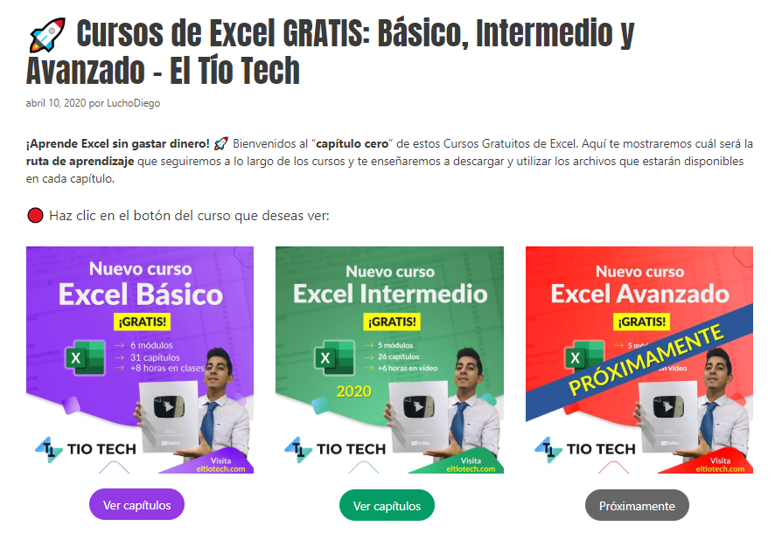

 | Aprende a crear gráficos profesionales en: | https://eltiotech.com/como-restar-porcentajes-en-excel/
 | Suscríbete a El Tío Tech en YouTube: | https://www.youtube.com/eltiotech
 | Visita la web para ver más tutoriales: | https://bit.ly/2BX3RdM
 | 🔴 Cursos gratis de Excel: | https://eltiotech.com/cursos-gratis-de-excel-basico-intermedio-avanzado/

 | © Todos el contenido de este curso está sujeto a derechos de propiedad por las leyes de Derechos de Autor y demás Leyes relativas Internacionales por Miguel Vela - "El Tío Tech".

Clic para ir a los cursos

